BF vstavany interier
ZŠ s MŠ Cádrova - objekt jedálne - BF/ VSTAVANÝ INTERIÉR |  |  |  |  |  |  |  |  |  |  |  | BF/ VSTAVANÝ INTERIÉR
ZOZNAM PRVKOV |  |  | INDEX spol.s r.o., Bystrické Sady 56, Bratislava
DÁTUM |  |  | 2024-04-26
ZOZNAM PRVKOV
Číslo prvku | Číslo miestnosti | Názov prvku | Popis prvku / materiál / farba / konštrukcia | Internetový odkaz | Referenčný obrázok / vizualizácia | 1 PP | 1 NP | 2 NP | 3 NP | 4 NP | Množstvo / jednotka | Cena / jednotka / bez DPH | Cena / jednotka / s DPH | Cena celkom / bez DPH | Cena celkom / s DPH | 1PP | 1PP | 2NP | 3NP | 4NP | 20%
BF-03 | Jan-18 | Vešiaková časť v šatni žiakov | Bodový vešiak, materiál brúsená oceľ opatrená práškovým nástrekom RAL 3012 (ružová / matná) kotvený do predsadenej dosky, doska - lamino antická ružová U325 ST9 (EGGER) / RAL 3012 ružová matná, hrúbka 18 mm, ABS hrany, množstvo - 2ks, rozmer 3500x600 mm, odsadiť od bočných stien 50 mm | https://absulo.sk/p/stella-vesak-ocel-18-041-sb?gad_source=1&gclid=Cj0KCQjwqpSwBhClARIsADlZ_Tm6y_PoqRxQe4YMuSrgu31ZXM7hepGNDu2ipGPD5bpwkpk3pNuhyXQaAtXkEALw_wcB | 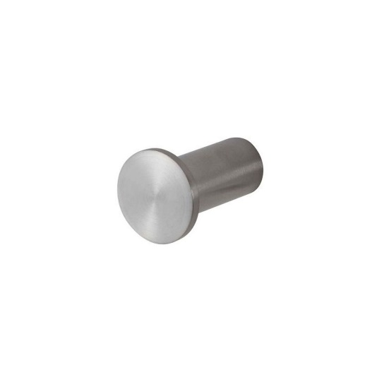 | 0 | 91 | 0 | 0 | 0 | 91.00 | 0.00 | 0.00 | 0.00 | 0.00 | 0.00 | 0.00 | 0.00 | 0.00 | 0.00
BF-04 | Jan-18 | Lavička v šatni žiakov | Materiál : doska lamino antická ružová u325 st9 ( egger) /RAL 3012 ružová matná, ABS hrany |  | 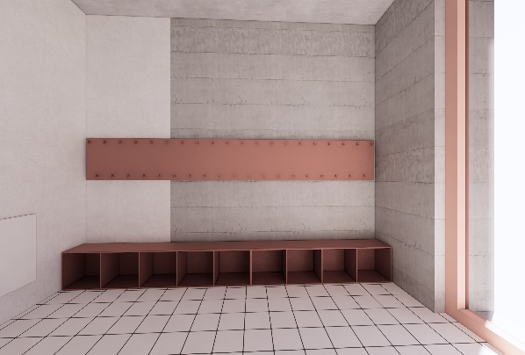 | 0 | 1 | 0 | 0 | 0 | 1.00 | 0.00 | 0.00 | 0.00 | 0.00 | 0.00 | 0.00 | 0.00 | 0.00 | 0.00
BF-05 | Jan-18 | Šatňová skriňa s vešiakmi a lavičkou | Materiál : doska lamino antická ružová u325 st9 ( egger) / ral 3012 ružová matná hrúbka - 12 mm, abs hraby |  | 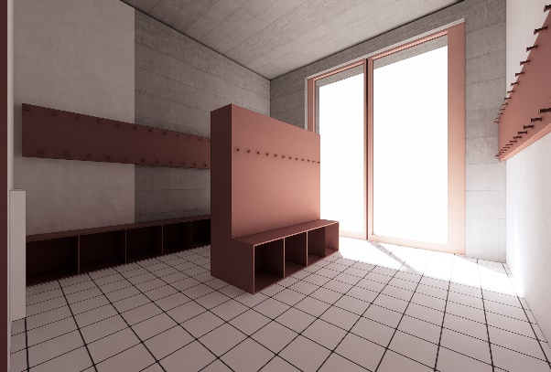 | 0 | 1 | 0 | 0 | 0 | 1.00 | 0.00 | 0.00 | 0.00 | 0.00 | 0.00 | 0.00 | 0.00 | 0.00 | 0.00
BF-06 | Jan-16 | Skriňa s hydrantom a hasiacim prístrojom | Všetky časti skrine ( čielka, korpus) budú vyrobené z rovnakého materiálu = doska lamino antická ružová u325 st9 ( egger) / RAL 3012 ružová matná, čielka budú otvaravé cez = napríklad úchytku dipo 0556 \ viefe + úchytka bude ošetrená nástrekom do RAL 3012. V nákrese vyznačené čielka budú obsahovať symbol vyznačujúci piktogram , požiarny hydrant a hasiace prístroje = obsah dodávky informačného systému |  | 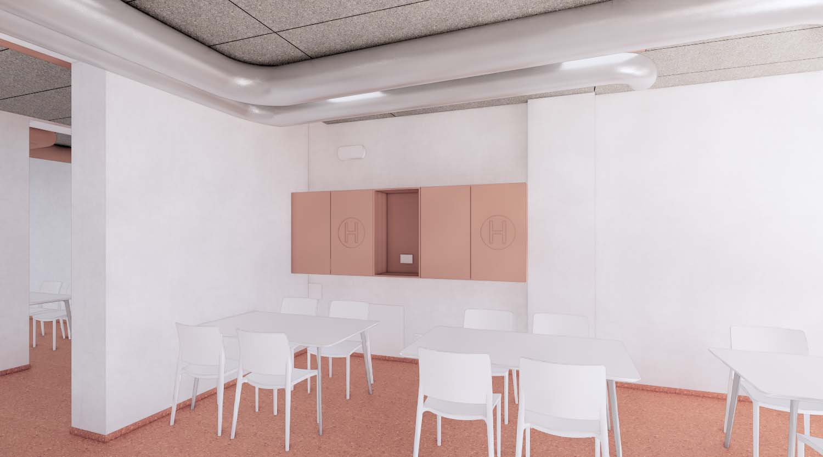 | 0 | 1 | 0 | 0 | 0 | 1.00 | 0.00 | 0.00 | 0.00 | 0.00 | 0.00 | 0.00 | 0.00 | 0.00 | 0.00
BF-07 | 2.01, 3.01 | Úložná skriňa pre učiteľov | Všetky časti skrine ( čielka, korpus, police) budú vyrobené z rovnakého materiálu = doska lamino antická ružová u325 st9 ( egger) / RAL 3012 ružová matna, všetky vnútorné police ak to nie je výkrese vyznačené inak budú s možnosťou nastavenia výšky.Čielka budú otvárave cez madlo = napríklad úchytka dipo 0556 \ viefe + úchytka bude ošetrená nástrekom do ral 3012. V nákrese vyznačené čielka budú mať cylindrický zámok vo farbe RAL 3012 ružová matná. V nákrese vyznačené čielko bude obsahovať symbol vyznačujúci piktogram požiarny hydrant = obsah dodávky informačného systému. |  | 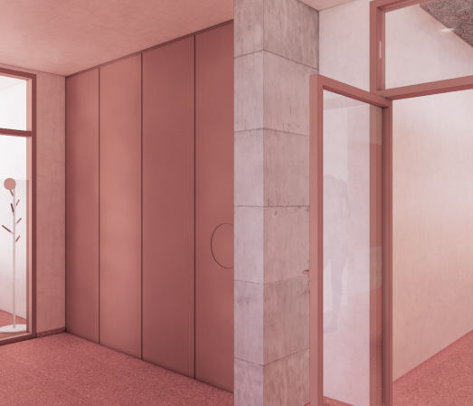 | 0 | 0 | 1 | 1 | 0 | 2.00 | 0.00 | 0.00 | 0.00 | 0.00 | 0.00 | 0.00 | 0.00 | 0.00 | 0.00
BF-08 | 2.01, 3.01 | Protipožiarna knižnica / zábrana | Materiál - plech, hrúbka - 3 až 4 mm, všetky viditeľné hrany je potrebné otupiť kvôli bezpečnosti v maximálnej môžnej miere, povrchová úprava - práškový nástrek RAL 3012 (ružová / matná) |  | 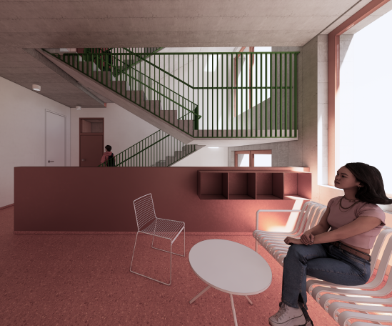 | 0 | 0 | 1 | 1 | 0 | 2.00 | 0.00 | 0.00 | 0.00 | 0.00 | 0.00 | 0.00 | 0.00 | 0.00 | 0.00
BF-09 | 2.05, 3.05 | Úložný register na chodbe | Materiál - plech, hrúbka - 3 až 4 mm, všetky viditeľné hrany je potrebné otupiť kvôli bezpečnosti v maximálnej môžnej miere, zadná stena s minimálnou hrúbkou - 1 mm |  | 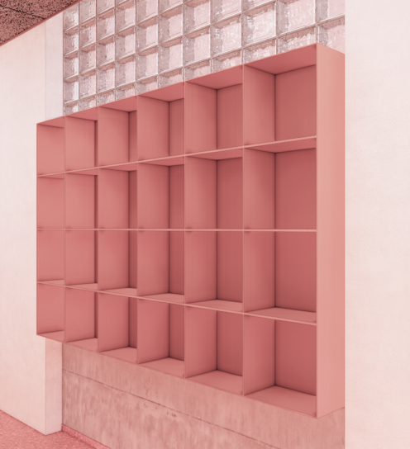 | 0 | 0 | 1 | 1 | 0 | 2.00 | 0.00 | 0.00 | 0.00 | 0.00 | 0.00 | 0.00 | 0.00 | 0.00 | 0.00
BF-11 | 2.10,2.13, 3.11, 4.03, 4.06 | Kuchynka v kabinetoch | Spodné skrinky všetky časti lamino biele matné, pracovná doska hrúbky 38 mm lamino biele matné s rovnou hranou, spodné skrinky otváranie na push, zástena kuch. linky = doska lamino antická ružová u325 st9 ( egger) / RAL 3012 ružová matná, hrúbka 12 mm, polička lamino antická ružová u325 st9 kotvená do steny cez skryté konzoly, hrúbka 36 mm |  | 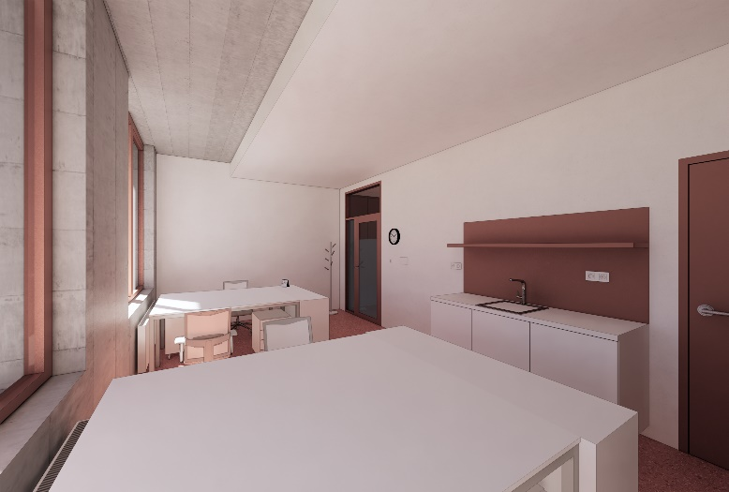 | 0 | 0 | 2 | 1 | 2 | 5.00 | 0.00 | 0.00 | 0.00 | 0.00 | 0.00 | 0.00 | 0.00 | 0.00 | 0.00
BF-12 | 2.08, 2.06, 2.07, 3.06, 3.07, 3.08, 3.09 | Skrinka pod umývadlom v triedach | Všetky časti skrine ( čielka, korpus, police) budú vyrobené z rovnakého materiálu = doska lamino antická ružová u325 st9 ( egger) / RAL 3012 ružová matna, všetky vnútorné police, ak to nie je vo výkrese vyznačené inak, budú s možnosťou nastavenia výšky. Čielka budú otvárave cez madlo = napríklad úchytka dipo 0556 \ viefe + úchytka bude ošetrená nástrekom do RAL 3012. |  | 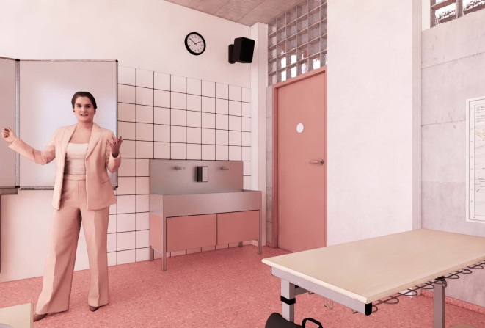 | 0 | 0 | 3 | 4 | 0 | 7.00 | 0.00 | 0.00 | 0.00 | 0.00 | 0.00 | 0.00 | 0.00 | 0.00 | 0.00
BF-14 |  | Doprava a montáž celého balíka |  |  |  |  |  |  |  |  | 1.00 | 0.00 | 0.00 | 0.00 | 0.00 | 0.00 | 0.00 | 0.00 | 0.00 | 0.00
Celkom / s dph |  |  |  |  |  | 0.00 | 0.00 | 0.00 | 0.00 | 0.00 |  |  |  | 0.00 | 0.00
Poznámky |  | Povinnou prílohou tohto dokumentu je výkresová dokumentácie v rámci kt. sú jednotlivé prvky spodobnené. Priložená výkresová dokumentácia nenahrádza výrobnú dokumentáciu. Pred realizáciou je potrebné všetky výrobky zamerať priamo na mieste a skutočné rozmery zapracovať do výrobnej dokumentácie ktorá musí byť následne schválená klientom a architektom.
 |  |  |  |  |  | Generálny projektant : Ing. arch. Michal Oborný

